Folha2
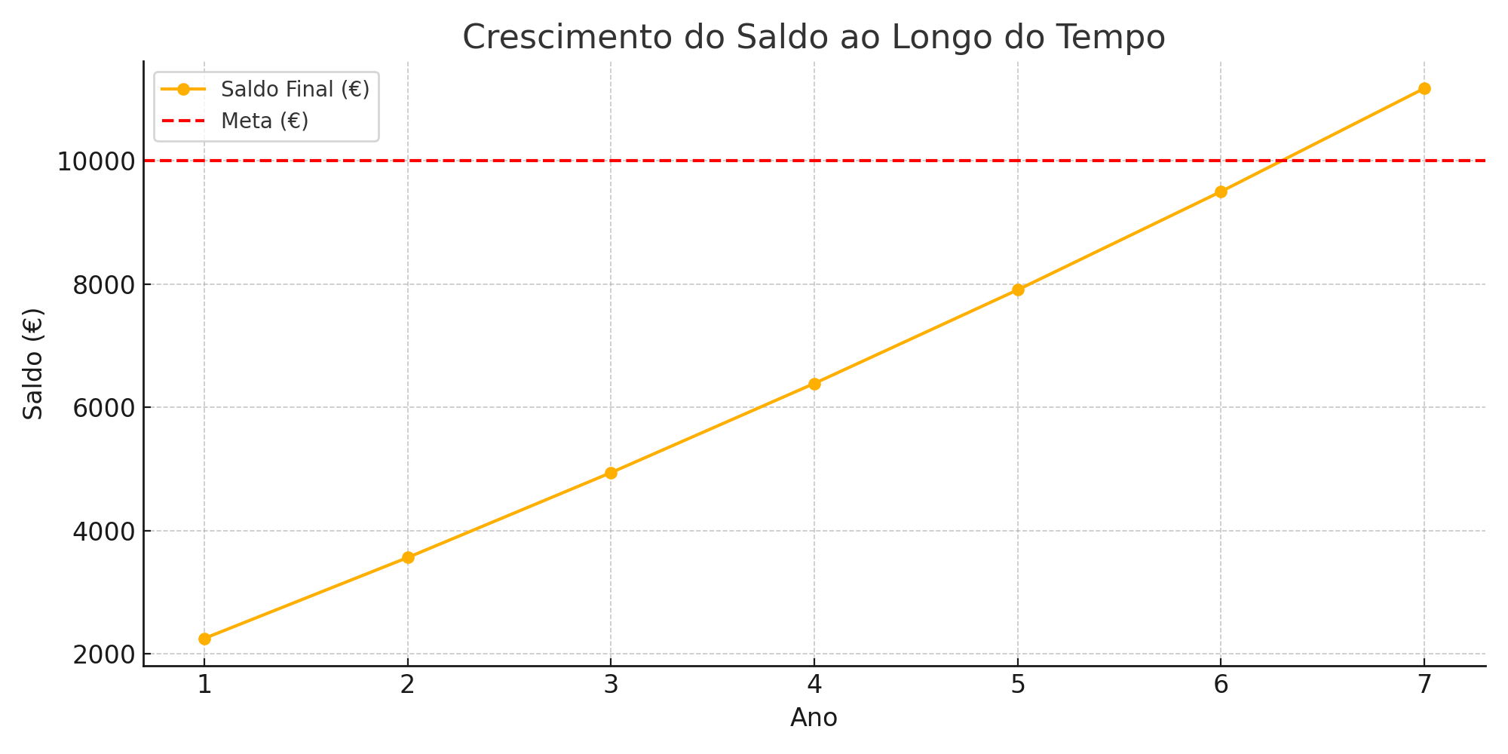
Meta | Ano | Saldo Inicial (€) | Taxa de juro (%) | Juros (€) | Reforço (€) | Saldo Final (€)
2,000,000.00 € | 1 | 200,000.00 € | 6% | 12,000.00 € | 15,000.00 € | 227,000.00 €
 | 2 | 227,000.00 € | 6% | 13,620.00 € | 15,000.00 € | 255,620.00 €
 | 3 | 255,620.00 € | 6% | 15,337.20 € | 15,000.00 € | 285,957.20 €
 | 4 | 285,957.20 € | 6% | 17,157.43 € | 15,000.00 € | 318,114.63 €
 | 5 | 318,114.63 € | 6% | 19,086.88 € | 15,000.00 € | 352,201.51 €
 | 6 | 352,201.51 € | 6% | 21,132.09 € | 15,000.00 € | 388,333.60 €
 | 7 | 388,333.60 € | 6% | 23,300.02 € | 15,000.00 € | 426,633.62 €
 | 8 | 426,633.62 € | 6% | 25,598.02 € | 15,000.00 € | 467,231.63 €
 | 9 | 467,231.63 € | 6% | 28,033.90 € | 15,000.00 € | 510,265.53 €
 | 10 | 510,265.53 € | 6% | 30,615.93 € | 15,000.00 € | 555,881.46 €
 | 11 | 555,881.46 € | 6% | 33,352.89 € | 15,000.00 € | 604,234.35 €
 | 12 | 604,234.35 € | 6% | 36,254.06 € | 15,000.00 € | 655,488.41 €
 | 13 | 655,488.41 € | 6% | 39,329.30 € | 15,000.00 € | 709,817.72 €
 | 14 | 709,817.72 € | 6% | 42,589.06 € | 15,000.00 € | 767,406.78 €
 | 15 | 767,406.78 € | 6% | 46,044.41 € | 15,000.00 € | 828,451.19 €
 | 16 | 828,451.19 € | 6% | 49,707.07 € | 15,000.00 € | 893,158.26 €
 | 17 | 893,158.26 € | 6% | 53,589.50 € | 15,000.00 € | 961,747.75 €
 | 18 | 961,747.75 € | 6% | 57,704.87 € | 15,000.00 € | 1,034,452.62 €
 | 19 | 1,034,452.62 € | 6% | 62,067.16 € | 15,000.00 € | 1,111,519.78 €
 | 20 | 1,111,519.78 € | 6% | 66,691.19 € | 15,000.00 € | 1,193,210.96 €
 | 21 | 1,193,210.96 € | 6% | 71,592.66 € | 15,000.00 € | 1,279,803.62 €
 | 22 | 1,279,803.62 € | 6% | 76,788.22 € | 15,000.00 € | 1,371,591.84 €
 | 23 | 1,371,591.84 € | 6% | 82,295.51 € | 15,000.00 € | 1,468,887.35 €
 | 24 | 1,468,887.35 € | 6% | 88,133.24 € | 15,000.00 € | 1,572,020.59 €
 | 25 | 1,572,020.59 € | 6% | 94,321.24 € | 15,000.00 € | 1,681,341.82 €
 | 26 | 1,681,341.82 € | 6% | 100,880.51 € | 15,000.00 € | 1,797,222.33 €
 | 27 | 1,797,222.33 € | 6% | 107,833.34 € | 15,000.00 € | 1,920,055.67 €
 | 28 | 1,920,055.67 € | 6% | 115,203.34 € | 15,000.00 € | 2,050,259.01 €
 |  |  | 6% |  | 15,000.00 €
 |  |  | 6% |  | 15,000.00 €
 |  |  | 6% |  | 15,000.00 €
 |  |  | 6% |  | 15,000.00 €
 |  |  | 6% |  | 15,000.00 €
 |  |  | 6% |  | 15,000.00 €
 |  |  | 6% |  | 15,000.00 €
 |  |  | 6% |  | 15,000.00 €
 |  |  | 6% |  | 15,000.00 €
 |  |  | 6% |  | 15,000.00 €
 |  |  | 6% |  | 15,000.00 €
 |  |  | 6% |  | 15,000.00 €
 |  |  | 6% |  | 15,000.00 €
 |  |  | 6% |  | 15,000.00 €
 |  |  | 6% |  | 15,000.00 €
 |  |  | 6% |  | 15,000.00 €
 |  |  | 6% |  | 15,000.00 €
 |  |  | 6% |  | 15,000.00 €
 |  |  | 6% |  | 15,000.00 €
 |  |  | 6% |  | 15,000.00 €
 |  |  |  |  | 15,000.00 €

